punish
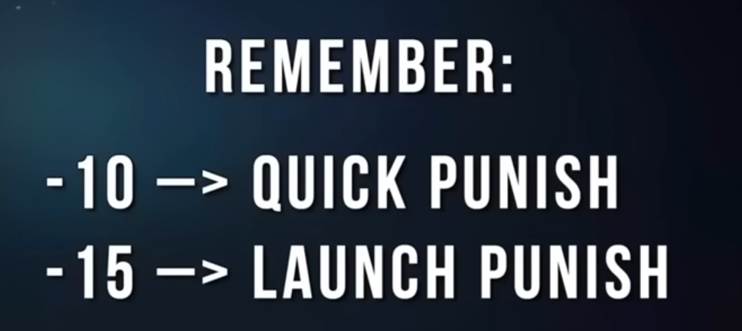

punish 10 frames
1,4 | +8 | 24 dgt
1,2,2 | +3 | 26 dgt

punish 11 frames
while standing 4 | +7

punish 13 frames
back 12 | heat engager
1,3 | +4

donc punition :
ez | Soaring eagle | tornado open palm | Tornado Stomp |  | L. bow kick
15 frames | uf 4 | f 4, 2 | f 4, 3 | 54 dgt | 56
dur | Soaring eagle | Tornado Open Palm | Rampaging Lion
15 frames | uf 4 | f 4, 2 | db 1, 2, 3, 34 | 57 dgt | 59

entre-deux :
ez | Spreading Wings | tornado open palm | Tornado Stomp
19 frames | f, F 4, 3 | f 4, 2 | f 4, 3 | 61 dgt
dur | Spreading Wings | tornado open palm | Rampaging Lion
19 frames | f, F 4, 3 | f 4, 2 | db 1, 2, 3, 34 | 64 dgt

combo opti :
ez | climbing dragon | tornado open palm | Tornado Stomp | 66 dgt
21 frames | f 3, 4 | f 4, 2 | f 4, 3 | 6 coups

dur | climbing dragon | tornado open palm | Rampaging Lion | 69 dgt
21 frames | f 3, 4 | f 4, 2 | db 1, 2, 3, 34 | 7 coups

